TEASPA
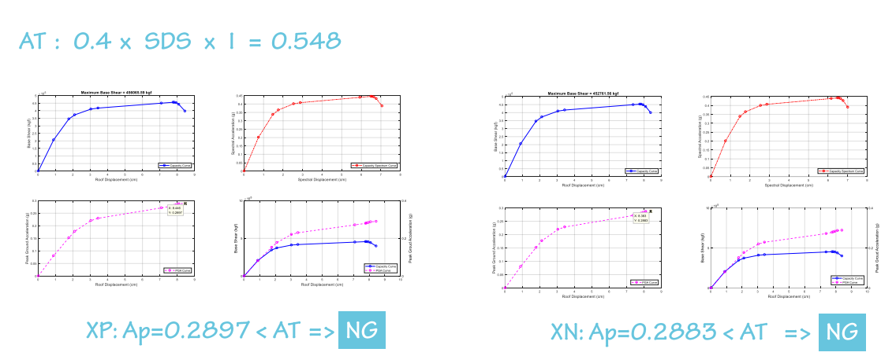
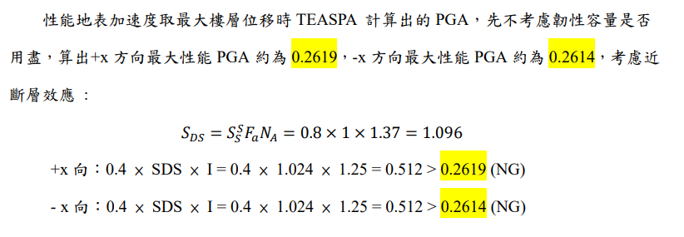
 | Max displacement(cm) | Max base shear(kgf) | Ap(g)
+X | 7.770616 | 456066 | 0.2897
-X | 7.755791 | 452762 | 0.2883

 |  |  |  | 方向 | 樓層 | Drift ratio | Check
 |  |  |  | +x | RF | 0.002272 | 皆小於 2%，OK!
 |  |  |  |  | 2F | 0.019223
 |  |  |  | -x | RF | 0.002238
 |  |  |  |  | 2F | 0.019074

